#大地图
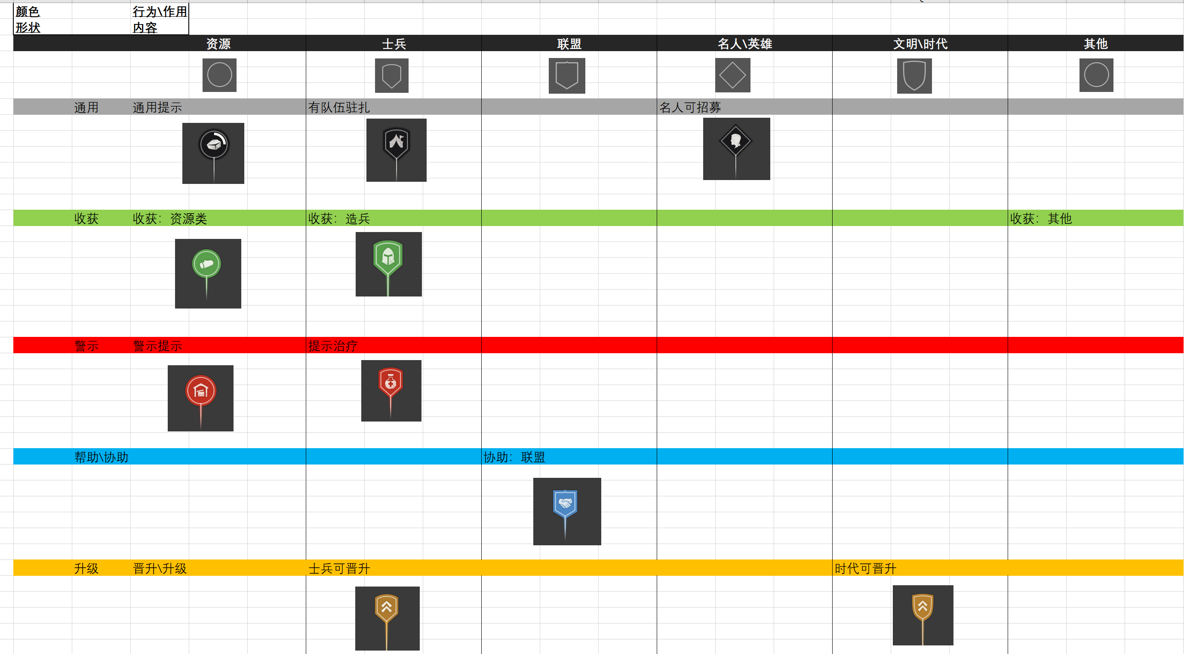
序号 | 建筑类型ID | 建筑名称 | 标头距离 | 功能按钮距离
ID |  | 策划用
1
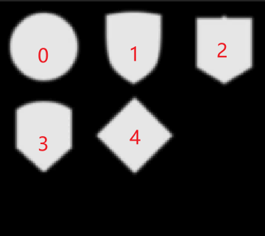
2
3
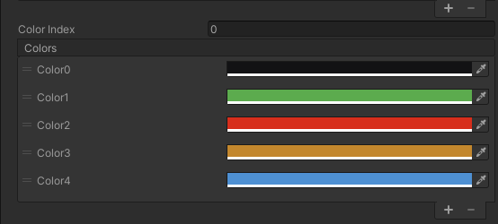
4
5
6
7
8
9
10
11
12
13
14
15
16
17
18
19
20
21
22
23
24
25 |  |  |  |  | 0
26
27

 |  | 前面发的018的icon是训练村民的，征税气泡icon是019

